Hoja1
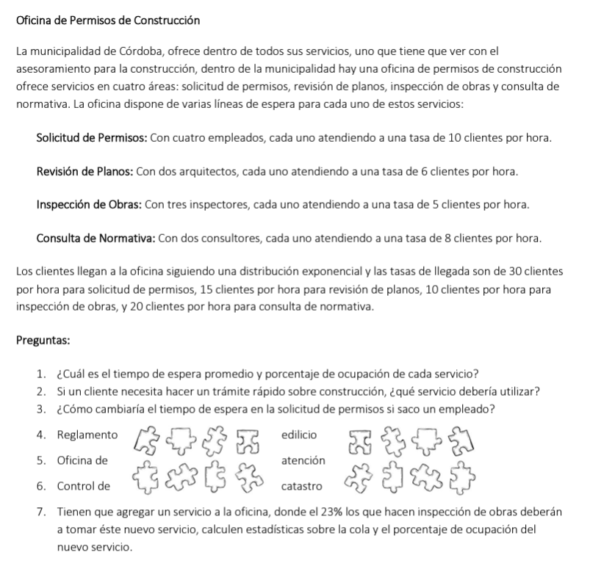
 |  |  |  |  |  |  |  |  | Objetos |  |  | Estados |  |  | Eventos
 |  |  |  |  |  |  |  |  | Permisos [n] |  |  | Libre |  |  | Llegada_Cliente_Permisos |  |  |  |  | Exp.Negativa(u=2’)
 |  |  |  |  |  |  |  |  | (permanente) |  |  | Ocupado |  |  | Llegada_Cliente_Planos |  |  |  |  | Exp.Negativa(u = 4’)
 |  |  |  |  |  |  |  |  | [n = 1,2,3,4] |  |  |  |  |  | Llegada_Cliente_Obras |  |  |  |  | Exp.Negativa(u = 6’)
 |  |  |  |  |  |  |  |  |  |  |  |  |  |  | Llegada_Cliente_Normativa |  |  |  |  | Exp.Negativa(u = 3’)
 |  |  |  |  |  |  |  |  | Planos[n] |  |  | Libre
 |  |  |  |  |  |  |  |  | (Permanente) |  |  | Ocupado |  |  | Fin_Atencion_Permisos (i = 1,2,3,4) |  |  |  |  | Exp.Negativa(u = 6’)
 |  |  |  |  |  |  |  |  | (permanente) |  |  |  |  |  | Fin_Atencion_Planos (i = 1,2) |  |  |  |  | Exp.Negativa(u = 10’)
 |  |  |  |  |  |  |  |  | [n = 1,2] |  |  |  |  |  | Fin_Atencion_Obras (i=1,2,3) |  |  |  |  | Exp.Negativa(u = 12’)
 |  |  |  |  |  |  |  |  |  |  |  |  |  |  | Fin_Atencion_Normativa (i=1,2) |  |  |  |  | Exp.Negativa(u = 7,5)
 |  |  |  |  |  |  |  |  | Obras[n] |  |  | Libre
 |  |  |  |  |  |  |  |  | (permanente) |  |  | Ocupado |  |  | Estadisticas
 |  |  |  |  |  |  |  |  | [n= 1,2,3] |  |  |  |  |  | Punto 1
 |  |  |  |  |  |  |  |  |  |  |  |  |  |  |  | Acumulador Tiempo Colas x Servicio
 |  |  |  |  |  |  |  |  | Normativa[n] |  |  | Libre |  |  |  | Acumulador de Tiempo en Colas Total / 4
 |  |  |  |  |  |  |  |  | (permanente) |  |  | Ocupado |  |  |  | Acumulador de Ocupado x Servidor
 |  |  |  |  |  |  |  |  | [n = 1,2]

 |  |  |  |  |  |  |  |  | Cliente |  |  | Esperando Atencion |  | x cada servicio, serian 8 estados en total
 |  |  |  |  |  |  |  |  | (temporales) |  |  | Siendo Atendido

 |  | Eventos |  |  |  |  |  |  |  |  |  |  |  |  |  |  |  |  |  |  |  |  |  |  |  | Objetos Permanentes |  |  |  |  |  |  |  |  |  |  |  |  |  |  | Estadisticas |  |  |  |  |  |  |  |  |  |  |  |  |  |  |  |  |  |  |  | Objetos Temporales
 |  | Llegada_Cliente_Permisos |  |  | Llegada_Cliente_Planos |  |  | Llegada_Cliente_Obras |  |  | Llegada_Cliente_Normativa |  |  | Fin_Atencion_Permisos |  |  | Fin_Atencion_Planos |  |  | Fin_Atencion_Obras |  |  | Fin_Atencion_Normativa |  |  | Permisos [1] | Permisos [2] | Permisos [3] | Permisos [4] |  | Planos[1] | Plano[2] |  | Obras[1] | Obras[2] | Obras[3] |  | Normativa[1] | Normativa[2] |  | Acumuladores |  |  |  |  |  |  |  |  |  |  |  |  |  |  |  |  |  |  |  | Cliente[1] |  |  | Cliente[2] |  |  | Cliente[3] |  |  | Cliente[4]
Evento | Reloj (minutos) | Rnd1 | Tiempo entre Llegadas de Permisos | Llegada_Permisos | Rnd2 | Tiempo entre llegada de planos | Llegada_Planos | Rnd3 | Tiempo entre llegada de obras | Llegada_Obras | Rnd4 | Tiempo entre llegada de Normativa | Llegada_Normativa | Rnd5 | Tiempo de Atención de Permiso | Fin_Atencion_Permisos | Rnd6 | Tiempo de Atención de Planos | Fin_Atencion_Planos | Rnd6 | Tiempo de Atencion de Obras | Fin_Atencion_Obras | Rnd7 | Tiempo de Atención de Normativa | Fin_Atencion_Normativa | Estado | Estado | Estado | Estado | Cola Permisos | Estado | Estado | cola Planos | Estado | Estado | Estado | Cola Obras | Estado | Estado | Cola Normativa | Acum. Tiempo cola Permisos | Acum. Tiempo cola Planos | Acum. Tiempo cola Obras | Acum. Tiempo cola Normativa | Cantidad de Clientes con Atención iniciada en Permisos | Cantidad de Clientes con Atención iniciada en Planos | Cantidad de Clientes con Atención iniciada en Obras | Cantidad de Clientes con Atención iniciada en Normativas | Porcentaje Ocupacion Permisos | Porcentaje Ocupacion Planos | Porcentaje Ocupacion Obras | Porcentaje Ocupacion Normativa | Acum. Tiempo Tramite en Permisos | Acum. Tiempo Tramite en Planos | Acum. Tiempo Tramite en Obras | Acum. Tiempo Tramite en Normativas | Cantidad de Clientes Atendidos en Permisos | Cantidad de Clientes Atendidos en Planos | Cantidad de Clientes Atendidos en Obras | Cantidad de Clientes Atendidos en Normativas | Estado | Tipo Cliente | Hora de Llegada | Estado | Tipo Cliente | Hora de Llegada | Estado | Tipo Cliente | Hora de Llegada | Estado | Tipo Cliente | Hora de Llegada
Inicializacion | 0 | 0.16 | 0 |  | 0.31 |  |  | 0.75 |  |  | 0.45

